상품제안서
정관장 홍삼활력 40ml 30포 | 상품코드: F10805

 |  |  |  |  |  |  | 02-412-0044 | www.easy1.co.kr
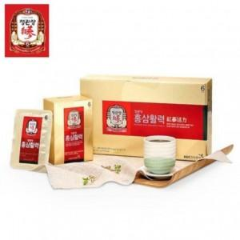

【상세/제작정보】

【인쇄/포장옵션】 | / 포장불가능

【공급단가】 | 수량 | 10~ | 30~ | 50~ | 100~ | 200~
*VAT별도 | 단가 | 35,840원 | 35,000원 | 34,440원 | 33,600원 | 32,200원

【상품 URL】 | https://dev.easy1.co.kr:443/src/goods_detail.php?gdno=10805

